상품제안서
로베르타 2단FRP.3단자동 선염엠보바이어스세트 | 상품코드: S07169

 |  |  |  |  |  | 02-713-8555 | www.synergygift.co.kr
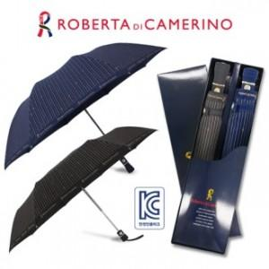

【상세/제작정보】 | *100개미만 구매가능(인쇄비용추가) -손잡이인쇄 : 기본판비 30,000원 추가 -원단인쇄 : 기본판비 60,000원 추가

【인쇄/포장옵션】 | 실크 / 포장지포장

【공급단가】 | 수량 | 100~ | 500~ | 1,000~ | 3,000~
*VAT별도 | 단가 | 20,520원 | 19,760원 | 19,000원 | 18,240원

【상품 URL】 | https://www.synergygift.co.kr:443/src/goods_detail.php?gdno=6588

